Portfólio
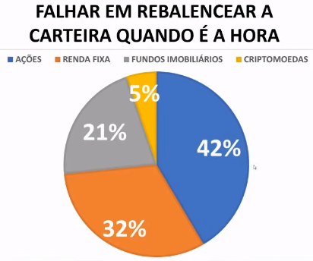
Tipo | Valor
Ações | R$ 1,500.00
Fiis | R$ 3,700.00
CDB/Fixa | R$ 2,000.00
Crypto | R$ -
Fundos | R$ 2,000.00

at | 2024-02-21

XP 1149 Inv Ba | R$ 100.00
XP 1149 Livre | R$ -
XP 1149 CDB | R$ -
XP 1149 Fundo | R$ 2,000.00
Modal DT | R$ -
XP 1444 Livre | R$ 1,500.00
XP 1444 CDB | R$ -
XP 1444 Fii | R$ 2,000.00
XP 1444 Ações | R$ 1,500.00
BTG Fixa | R$ 2,000.00
Àgora FII | R$ 1,700.00
Àgora CDB | R$ -
Brad Livre | R$ 1,400.00
Crypto | R$ -
Nu | R$ 3,000.00
 | R$ 15,200.00

at | 2024-07-31

